시트1
소
 | RQ-ID | 화면명 | 요구사항명 | 요구사항 내용 | 날짜 | 작성자 | 진행사항 | 버전명
 | RQ-0001 | 헤더 | 검색 및 로그인 버튼창 | 검색 및 로그인버튼이 있는 창 / 좌측에 홈버튼 / (거래중인상품(기본)/거래완료된상품/판매자) 선택가능한 메뉴
 | RQ-0002 |  | 카테고리 선택창 | 카테고리 버튼 / 해당 버튼을 누르면 해당 카테고리 제품(거래중인상품) 검색 관리자가 등록한 카테고리 / 한 도서당 최대 3개 선택가능
 | RQ-0003 |  | 관리자 전용 메뉴 / jsp로 구현 | Mypage(회원정보) / 회원관리 / (전체판매) 상품관리
 | RQ-0004 |  | 로그인 후 메뉴 / jsp로 구현 | Mypage(회원정보) / 장바구니 / (내) 판매상품관리 / 알림
 |  |  | 알림 / ajax로 구현 | 로그인 한 경우 알림버튼 클릭시 현재 알림 확인가능 알림테이블을 통해 확인한 알림/확인안한 알림 구분가능 알림 개수 표시 X / 알림이 있을경우 색 변경하여 알림표시 "실시간으로 표시하는 방법 체크" 종류 : 구매중인상품의 배송상태변경 / 판매중인 상품의 배송상태 변경 거래완료된 상품의 평가가 등록되었을 때, 회원 등급 변경시 관리자 : 환불요청들어온것(분쟁?) 알림
 | RQ-0005 | 메인 | (홈)상품리스트 출력 "/" | 현재 판매진행중인 상품리스트 출력
 | RQ-0006 |  | 검색된 상품 리스트 출력 "?search=" | 검색 or 카테고리 선택시 해당조건에 부합하는 상품 / 판매자 출력
 | RQ-0007 |  | 정보수정 페이지 "/my/info" | 회원정보 확인 및 수정이 가능한 페이지 / 포인트
 | RQ-0008 |  | 판매등록 페이지 "/sell/regis" | 제목/장르/가격/작가명/소개/제품사진/배송방법(택배/직거래) 등 기입) 직거래일시 가능한 지역 3군데까지 지정가능 -> (물품 생성됨 item 객체 )
 | RQ-0009 |  | 상품정보 페이지 "/info?Item=" | 판매자 + 제목/장르/가격/작가명/소개/제품사진/배송방법(택배/직거래) 등 출력 제품사진이 여러개 있을경우 넘겨서 볼 수 있도록 구현 댓글 달 수 있음 / 판매자일경우 "판매자" 표시 / 완료된상품의 경우 구매자 댓글은 "구매자" 표시
 | RQ-0010 |  | Mypage "/my | 회원정보수정페이지로 이동 관심상품(장바구니담기), 구매중인상품(배송중, 배송준비중), 구매한 상품 정보 출력 각 4개씩 +더보기버튼으로 4개씩 더 출력가능
 | RQ-0011 |  | 구매중인상품 페이지 "/buy/info?or_num=" (order) | 상품정보 + 판매상태 및 송장번호 / 판매자 연락처(안심번호) 확인가능 거래 상태에따라 구매취소 / 구매확정 / 별점주기 가능 (구매 확정시 판매자에게 포인트 적립)
 | RQ-0012 |  | 구매한 상품 페이지 "/buy/info?or_num=" (order) | 상품정보 + 판매상태 및 송장번호 / 판매자 확인가능 판매자에게 별점부여 가능
 | RQ-0013 |  | 판매중인 상품 페이지 "/sell/info?or_num=" (order) | 상품정보 + 판매상태 및 송장번호 / 판매자 연락처(안심번호) 확인가능 거래상태에따라 판매취소 가능
 | RQ-0014 |  | 판매한 상품 페이지 "/sell/info?or_num=" (order) | 상품정보 + 거래상태 및 송장번호 / 판매자 확인가능
 | RQ-0015 |  | 회원가입 페이지 "/signup" | ID, PW, PW확인, 이름, 성별, 주민등록번호(?), 주소, 메일, 계좌번호입력
 | RQ-0016 |  | 로그인 페이지 "/login" | ID / PW 입력 / ID.비밀번호 찾기 / 자동로그인
 | RQ-0017 |  | ID/PW 찾기 "/find" | 이름/주민번호 입력 -> ID찾기 / ID/주민번호입력 -> 비밀번호 재발급(메일)
 | RQ-0018 |  | 거래페이지 "/buy/order" | 기본 회원정보 불러오기 / 상품정보(간략하게 보여줌) 수령방법선택 (택배/직거래) 주소(택배시에만) / 거래장소(직거래일시) / 연락처(+@추후 안심번호 기능 확인) / 환불시 계좌번호 / 포인트로 구매가능 (추후 결재기능 예정) 구매하기 버튼
 | RQ-0019 |  | 포인트 충전 및 출금페이지 "/my/point" | 현재 포인트 / 포인트 충전버튼 / 출금 버튼 -> ajax로 구현 포인트 충전기능 -> 임시구현 : 단순히 입력값을 받아 포인트 충전(화면 및 포인트 변동만 구현) 출금 기능 -> 계좌번호로 출금기능(화면 및 포인트 변동만 구현)
 | RQ-0020 |  | 관리자 페이지 "/admin/conserve" | 회원정보 보기 / 평점보기 / 등급 관리 기능
 | RQ-0021 |  | 기능별
 | RQ-0022 |  | 회원가입기능 | 입력값을 받아서 회원정보(MemberVO)를 생성 필수항목 체크 : regex 사용 ID, PW, 비밀번호 확인, 주민등록번호, 이름, 성별, 주소, 이메일, 은행, 계좌번호
 | RQ-0023 |  | 로그인기능 | ID. PW를 정보를 받아 로그인 자동로그인 기능 구현
 | RQ-0024 |  | 판매등록기능 | 도서명, 장르(Table /Class 구성), 가격, 작가명, 제품사진(여러장가능/최대 5장), 배송방법 및 지역 입력 -> ItemVO 생성
 |  |  | 검색기능 | 판매자검색 / 도서검색 가능
 | RQ-0025 |  | 정보보기기능 | 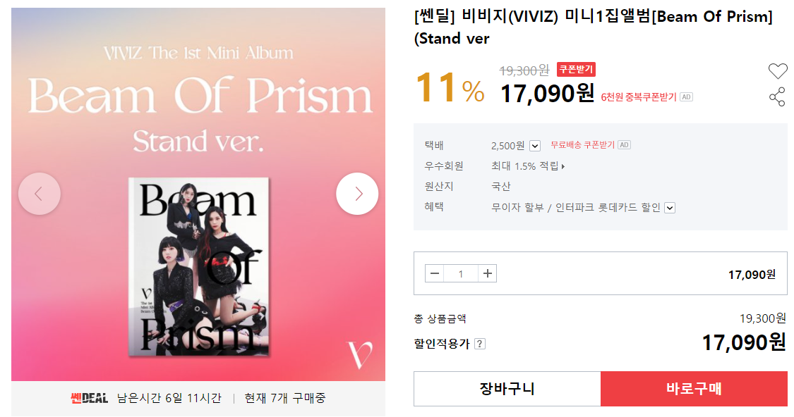 판매등록된 상품의 정보 출력됨 사진의 경우 여러장이 있으면 넘겨서 볼수 있게 구성
 | RQ-0026 |  | 마이페이지 기능 | 회원정보수정페이지로 이동 관심상품 /구매중인 상품 / 구매한 상품 (ItemVO) 정보 확인
 |  |  | 회원정보수정 기능 | 비밀번호 확인 후 페이지 전환 아이디를 제외한 회원정보 수정가능
 | RQ-0027 |  | 관심기능 | 관심상품 선택 (ItemVO) / 마이페이지에서 확인가능
 | RQ-0028 |  | 관심기능 + | 관심선택된 Item을 선택하여 거래페이지로 이동
 | RQ-0029 |  | 구매기능 | 상품정보 일부 출력 / 추가정보 입력(구매자 정보)하여 OrderVO 생성 (상품번호), (판매자), 구매자, 거래방법, 구매자주소/거래장소 구매자 / 구매자주소는 기본은 회원정보 불러오기 변경가능
 | RQ-0030 |  | 구매기능 + | 판매자가 같을경우 여러개 한꺼번에 구매 기능 +@ 안심번호를 생성, 구매자 / 판매자측으로 전달됨
 | RQ-0031 |  | 충전기능 / 출금기능 | 포인트 충전 및 출금 기능 (MemverVO의 point 를 변경)
 |  |  | 출금기능 + | 회원정보에 입력한 계좌 이외의 계좌로도 출금가능
 | RQ-0032 |  | 충전기능+ | 실제 거래 시스템 적용
 |  |  | 직거래시 상태 | 거래준비중 - 지역결정 거래예정 - 상호 합의 후 판매자측에서 시간/장소 입력
 | RQ-0033 |  | 환불기능 | 거래상태에 따라 환불가능 / 환불사유입력 구매자측 배송준비중 - 환불가능, 환불요청으로 상태변경 / 판매자 알림 배송중 - 환불가능, 환불요청으로 상태변경 / 판매자 알림 거래완료 - 환불불가 환불요청 들어왔을 시 판매자측 환불 승인 -> 구매상태가 거래중으로 변경 / 구매자측 포인트 환불됨 환불 거절 -> 환불거절사유 입력, 구매자측, 관리자측에 알림발송 (이미지 첨부가능) 관리자에게 알림 / Order 번호 / 환불거절 사유 관리자측에서 중재 - 환불승인 or 거절(거래완료)로 전환 및 포인트 변동
 | RQ-0034 |  | 평가기능 | 거래완료된 Order기준 구매자가 판매자에게 별점 정보 입력가능 1~5점
 | RQ-0035 |  | 회원점수 변동기능 | 판매 완료된 Order 기준 구매시 : +2 점 / 평가시 +1점 판매시 : +5점 +평가받은 별점 관리자에의한 판매중지시 : -5점
 | RQ-0036 |  | 회원등급 변동기능 | 불량회원(일반회원으로 표시) / 판매등록 불가능 일반회원 : 0 ~ 30점 / 판매등록 3개까지 가능 / 기본 10점 시작 우수회원 : 31~60점 / 판매등록 10개까지 가능 VIP회원 : 61~90점 / 판매등록 20개까지 가능 VVIP 회원 : 91점 이상 / 판매등록 무제한 관리자가 등급변경 / 회원점수 변동기능에 따른 자동 변경
 | RQ-0037 |  | 회원등급 변동기능+ | 회원 등급에따른 구매자 혜택추가
 | RQ-0038 |  | 관리자 기능 | 회원정보 열람 회원 등급변경 환불 거절처리 : 환불거절된 Order의 상태변경 / 구매자/판매자에게 알림발송 판매 중지처리 : 판매중인 상품 판매중지처리 /회원점수 변동 / 판매자에게 알림발송
 | RQ-0039 |  | 알림 기능 | 판매알림 : 거래상태가 배송준비중으로 변경되었을 때 판매자에게 알림발송 거래상태가 거래완료로 변경되었을 때 판매자에게 알림발송 환불알림 : 거래상태가 환불요청으로 변경되었을 때 판매자에게 알림발송 등급변경 알림 : 회원등급이 변경되었을 때 해당 회원에게 알림발송 판매중지 알림 : 판매중인 상품이 판매중지 되었을 때 판매자에게 알림발송 평가알림 : 판매완료된 상품에 평가가 등록되었을 때 판매자에게 알림발송 배송알림 : 구매중인 상품이 배송중으로 변경되었을때 판매자에게 알림발송 직거래알림 : 상대방에게 연락처 알림발송 (안심번호?)
 | RQ-0040 |  | 알림기능 + | 로그인된 유저에게 알림이 실시간으로 변경되도록 작성 +@ 채팅기능 추가??
 | RQ-0041 |  | 댓글기능 | 정보보기에서 댓글 달기 가능 / 판매만 답글가능 / 판매자 표시
 | RQ-0042
 | RQ-0043
 | RQ-0044 |  | 테이블 및 VO 구성 | 회원 테이블 아이디, 주민등록번호(uniqe), 비밀번호, 이름, 성별, 주소, 연락처, 이메일 은행, 계좌번호, 회원점수, 포인트, 회원등급 등급 테이블 : 등급번호, 등급명 관심 테이블 : 관심번호, 아이디, 상품번호 알림 테이블 : 발신자, 수신자, 알림내용, 확인여부, 삭제여부, 첨부이미지 상품 테이블 상품번호, 판매자, 책제목, 작가명, 가격, 소개, 등록일, 상태번호 첨부이미지, 장르명 3개, 방법번호 거래방법 테이블 : 방법번호, 거래방법 직거래 테이블 : 상품번호, 구매자, 거래지역번호, 거래일시, 거래상세 택배거래 테이블 : 상품번호, 구매자, 송장번호, 주소, 우편번호 거래상태 테이블 : 상태번호, 상태명 첨부이미지 테이블 : 이미지번호, 연결번호, 이미지이름, 이미지경로 장르 테이블 : 장르명 거래지역테이블 : 거래지역번호, 거래지역명, 상품번호 댓글테이블 : 댓글번호, 상품번호, 작성자, 내용, 등록일시, 삭제여부
 | RQ-0045 |  | 테이블 내용 고정이 필요한 테이블 | 등급 0 : 불량회원 1 :일반회원 2 : 우수회원 3 : VIP 회원 4 : VVIP회원 10 : 관리자
 | RQ-0046 |  |  | 거래방법 1 : 택배 2 :직거래
 | RQ-0047 |  |  | 거래상태 -2 : 거래삭제 -1 : 환불요청 0 : 판매중 1 : 거래중 2 : 거래요청 3 : 거래준비중 (직거래) - 위치/시간 기입 후 출력 4 : 배송준비중 (택배) 5. 배송중 (택배) 6. 거래완료

 | RQ-0048
 | RQ-0049
 | RQ-0050
 | RQ-0051
 | RQ-0052
 | RQ-0053
 | RQ-0054
 | RQ-0055
 | RQ-0056
 | RQ-0057
 | RQ-0058
 | RQ-0059
 | RQ-0060
 | RQ-0061
 | RQ-0062
 | RQ-0063
 | RQ-0064
 | RQ-0065
 | RQ-0066
 | RQ-0067
 | RQ-0068
 | RQ-0069
 | RQ-0070
 | RQ-0071
 | RQ-0072
 | RQ-0073
 | RQ-0074
 | RQ-0075
 | RQ-0076
 | RQ-0077
 | RQ-0078
 | RQ-0079
 | RQ-0080

 |  |  |  |  | image 예시
 |  |  |  |  | 이미지번호 | 1 | 2 | 3
 |  |  |  |  | 이미지타입 | item | notice | item
 |  |  |  |  | ㅇㅇ번호 | 1 | 2 | 1
 |  |  |  |  | 이미지경로 | /경로/ | /경로/ | /경로/

 |  |  |  |  | 1 | 2 | 3
 |  |  |  |  | 7번출구
 |  |  |  |  | 1 | 1 | 1

